AF Kuru
 | AD | SOYAD | 1.Soru(EVET) | 1.Soru(HAYIR) | 2.Soru(Evet) | 2.Soru(HAYIR)
212501049 | BÜŞRA | AKKAYA | . |  |  | .
214201017 | ASİYE | AKSOY | . |  | .
211201070 | EMİR HAKKI | ALICI |  | . | .
216501013 | MİHRİCAN | ARSLAN | . |  | .
213201032 | TALHA | ASLAN | . |  | .
213201005 | EMRE | ASLAN | . |  |  | .
214601038 | SELİNAY | ATASELİM | . |  | .
211501013 | BAKİ | DÖNMEZ | . |  | .
215101074 | BERENŞAH | EMEK |  | . | .
211701039 | KÜBRA | KARAVİL | . |  | .
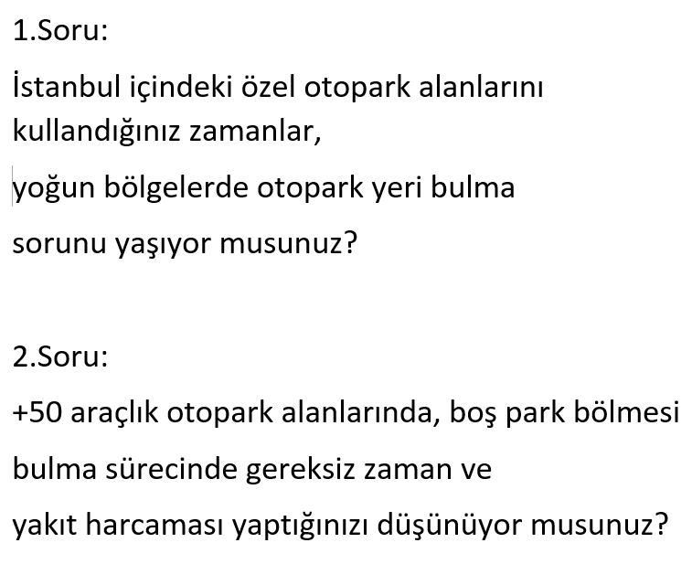
212501042 | PINAR | KAŞKA | . |  | .
211301053 | ALİ METEHAN | MURATHAN | . |  | .
213401010 | BATUHAN | POLAT |  | . | .
213101003 | HAMZA EREN | POLAT | . |  | .
211701040 | DELFİN | SATIR | . |  | .
211801022 | SEYİT ALİ | TUTAR | . |  | .
215101092 | AHSEN BERİVAN | ULUBEY | . |  | .
211501028 | ROBİN | YAMAN | . |  | .
211201004 | TALHA | AKKAYA | . |  | .
212301003 | FERİT CAN | AYAĞIBÜYÜK | . |  |  | .
213101032 | BİLGE | BAYAR | . |  | .
212501056 | NEHİR | BİLGİN |  | . | .
211501065 | MUSTAFA EMİR | CENGİZ | . |  | .
212501035 | MERVE DENİZ | DEMİR | . |  | .
214601044 | ZEHRANUR | GÖÇER | . |  | .
212501063 | ŞEHRİBAN | IŞIKVEREN | . |  | .
215101007 | SAFİYE | İBİCEK |  | . | .
213201004 | MENŞURE ZEYNEP | KOÇAK | . |  | .
215101081 | ZEYNEP | KURALAY | . |  | .
213101015 | ÖMER | ORUÇ | . |  |  | .
211801004 | MERT | ÖZBEK | . |  | .
213201031 | OZAN | ÖZGEL | . |  |  | .
214601021 | SENA | PEMBE | . |  | .
213101026 | UMUT | SEKECEK | . |  | .
213401007 | ARDA EFE | SIRA | . |  | .
211201059 | OSMAN | TEMLİOĞLU | . |  | .
215101060 | YUNUS EMRE | AKASLAN | . |  | .
213201027 | HATİCE SEVGİ | AKSOY |  | . | .
211101052 | AYDAN BERKAY | ATALAY | . |  | .
214201044 | ZEYNEP | AYANCI | . |  | .
213201019 | LÜTFİ | AYDOĞAR | . |  | .
214601037 | ZEYNEP MEVA | COŞKUNYÜREK | . |  | .
215101047 | HATİCE | ÇINKIR |  | . | .
211501032 | SABRİ KAMİL | ÇİRÇİL | . |  | .
211501033 | SEZER | IŞIK | . |  | .
213101028 | SUDE HİKMET | İNCİ | . |  |  | .
213201033 | BENSU | KİŞİ |  | . | .
214401038 | GÜLÇİN | MARAŞ | . |  | .
214601018 | MEHVEŞ | ÖTEGEN | . |  | .
214601012 | ABDULKADİR | SOLMAZ |  | . | .

